【はじめに】
【町内会向け】会計支援ファイルについて

このファイルは、６つのシートで構成され、「出納簿」「科目別出納簿」「決算書」
「予算書」の作成が可能です。

基本的な入力は「１ 設定」「２ 出納簿（入力用）」のシートを使用します。

入力やリストの選択が必要なセル（枠）については、 色で表示しております。

各シートの入力方法については、シート内の説明をご覧ください。

≪シートとは？≫
データの入力、計算処理を行う画面のことです。
各資料作成のため、このファイルには６つのシートを使用しています。
シートは画面下部の見出し（タブ）を選択することで、切り替えができます。
※この写真は、「２ 出納簿（入力用）」が選択されている状態。

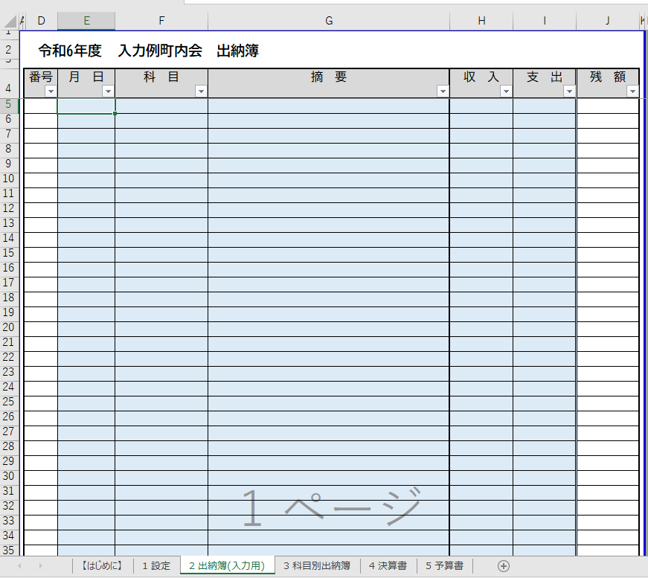

○「行の非表示」方法について

シートで作成される各資料を印刷する際、不要な行（欄）を非表示とすることで
見やすく、わかりやすい資料となります。
※「１ 設定」シートは、印刷することを想定していないため、「行の非表示」
機能に制限をかけております。

１ シート内の不要な行を確認し、画面左端：灰色背景の数字を選択（クリック）する。
連続した複数の行が不要な場合は、複数選択（ドラッグ）する。
※選択すると、行全体が灰色で表示されます。
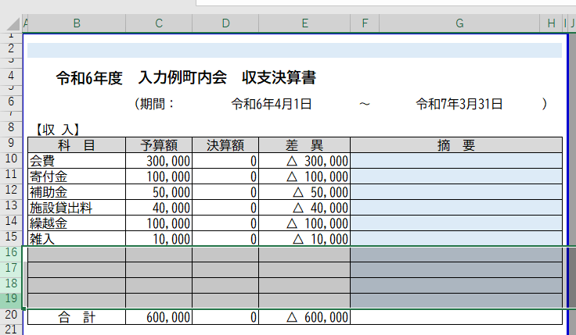
表の空白部分を非表示とするため、行の「16」から「19」を複数選択
（ドラッグ）した状態。

２ 選択した状態で右クリックし、表示されたメニュー内から「非表示」を
選択（クリック）すると、行が非表示となる。
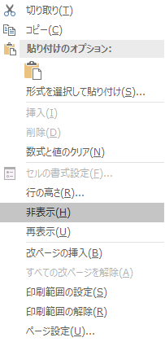
選択した行が非表示となり、表の空白部分が隠れた状態。

３ 非表示とした行を再度「表示」させたい場合は、非表示とした行の前後の数字を
複数選択（ドラック）する。

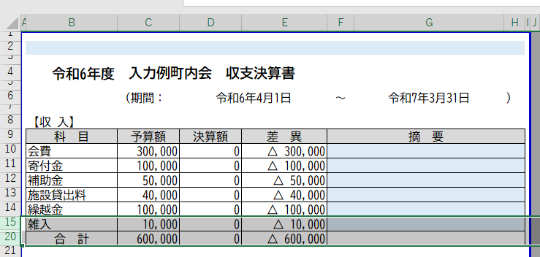
行の「15」から「20」を複数選択（ドラッグ）した状態。
（行の「16」から「19」が非表示の状態）

４ 選択した状態で右クリックし、表示されたメニュー内から「再表示」を
選択（クリック）すると、行が元の状態になる。
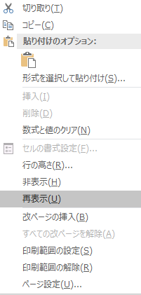
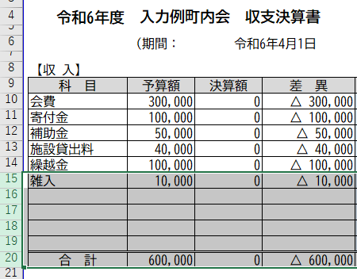
非表示としていた行が、再表示された状態。

2 出納簿(入力用)
≪シート説明≫
このシートは、出納簿作成のためのシートです。
以下のとおり収支に関する内容を入力していきます。
１ 収支のあった「月日」を入力。
例：「4/1」（入力）→「4月1日」（表示）
２ 収支の該当する「科目」をセル（枠）のリストから選択。
※「１ 設定」のシートで入力した「収入科目」「支出科目」が
選択できるようになります。
３ 収支に関する内容を「摘要」に入力。
例：「会費（上半期分）」「会議経費（飲料代）」 など
４ 収支の金額を「収入」または「支出」に入力。
５ 印刷時、不要な行がある場合、対象の行を非表示にし表を整える。
※操作方法は「【はじめに】シート」参照。
 |  | 出納簿

番号 | 月 日 | 科 目 | 摘 要 | 収 入 | 支 出 | 残 額

 |  |  | 合 計 | 0 | 0

3 科目別出納簿
 |  | 科目別出納簿（） |  | ←リストから科目を選択。
≪シート説明≫
このシートは、科目別の収支内容が確認できます。
該当科目をセル（枠）のリストから選択することで、一覧に入力した
情報が抽出されます。
※入力の必要はありません。
※この表で表示される金額と決算書で表示される金額が異なる場合、
科目に応じた収入・支出の選択が間違っている可能性がありますので、
再度ご確認ください。
１ 印刷時、不要な行がある場合、対象の行を非表示にし表を整える。
※操作方法は「【はじめに】シート」参照。
 | 月 日 | 摘 要 | 合 計
1
2
3
4
5
6
7
8
9
10
11
12
13
14
15
16
17
18
19
20
21
22
23
24
25
26
27
28
29
30
31
32
33
34
35
36
37
38
39
40
41
42
43
44
45
46
47
48
49
50
51
52
53
54
55
56
57
58
59
60
61
62
63
64
65
66
67
68
69
70
71
72
73
74
75
76
77
78
79
80
81
82
83
84
85
86
87
88
89
90
91
92
93
94
95
96
97
98
99
100

4 決算書
≪シート説明≫
このシートは、収支決算書を作成するシートです。
以下のとおり内容を入力していきます。
１ シート上部の入力部分は、総会資料などで使用する際に議案名称等を
入力。
例：「議案第○号 令和○年度収支決算について」 など
２ 収支の表中「摘要」セル（枠）には、該当科目の主な内容等を入力。
３ シート下部の入力部分は、報告者などを入力。（３行分入力可能）
例：（１行目） ○○町内会
（２行目） 会計 ○○ ○○（氏名） など
４ 印刷時、空白となっている行がある場合、印刷範囲外に
「非表示対象」と表示されるので、対象の行を非表示にし表を整える。
※操作方法は「【はじめに】シート」参照。

 | 収支決算書

 | （期間： |  |  | ～ | ）

 | 収入合計 | 0 |  | 円

 | 支出合計 | 0 |  | 円

 | 差引額 | 0 |  | 円

【収 入】
科 目 | 予算額 | 決算額 | 差 異 | 摘 要
 |  |  |  |  |  | 非表示対象
 |  |  |  |  |  | 非表示対象
 |  |  |  |  |  | 非表示対象
 |  |  |  |  |  | 非表示対象
 |  |  |  |  |  | 非表示対象
 |  |  |  |  |  | 非表示対象
 |  |  |  |  |  | 非表示対象
 |  |  |  |  |  | 非表示対象
 |  |  |  |  |  | 非表示対象
 |  |  |  |  |  | 非表示対象
合 計 | 0 | 0 | 0

【支 出】
科 目 | 予算額 | 決算額 | 差 異 | 摘 要
 |  |  |  |  |  | 非表示対象
 |  |  |  |  |  | 非表示対象
 |  |  |  |  |  | 非表示対象
 |  |  |  |  |  | 非表示対象
 |  |  |  |  |  | 非表示対象
 |  |  |  |  |  | 非表示対象
 |  |  |  |  |  | 非表示対象
 |  |  |  |  |  | 非表示対象
 |  |  |  |  |  | 非表示対象
 |  |  |  |  |  | 非表示対象
 |  |  |  |  |  | 非表示対象
 |  |  |  |  |  | 非表示対象
 |  |  |  |  |  | 非表示対象
 |  |  |  |  |  | 非表示対象
 |  |  |  |  |  | 非表示対象
合 計 | 0 | 0 | 0

5 予算書
≪シート説明≫
このシートは、次年度の収支予算書を作成するシートです。
以下のとおり内容を入力していきます。
１ シート上部の入力部分は、総会資料などで使用する際に議案名称等を
入力。
例：「議案第○号 令和○年度収支予算（案）について」 など
２ 次年度の予算額と対比する項目をリストから選択。
（前年度の「予算額」か前年度の「決算額」）
※「D10」のセル（枠）がリストとなっています。
３ 次年度の予算額を数字のみで入力。
４ 収支の表中「摘要」セル（枠）には、該当科目の主な内容等を入力。
５ 印刷時、空白となっている行がある場合、印刷範囲外に
「非表示対象」と表示されるので、対象の行を非表示にし表を整える。
※操作方法は「【はじめに】シート」参照。

 | 収支予算書

 | （期間： |  |  | ～ | ）

 | 収入額 | 0 |  | 円

 | 支出額 | 0 |  | 円

 | 差引額 | 0 |  | 円

【収 入】
科 目 |  |  | 増減額 | 摘 要
 | 予算額
 |  |  |  |  |  | 非表示対象
 |  |  |  |  |  | 非表示対象
 |  |  |  |  |  | 非表示対象
 |  |  |  |  |  | 非表示対象
 |  |  |  |  |  | 非表示対象
 |  |  |  |  |  | 非表示対象
 |  |  |  |  |  | 非表示対象
 |  |  |  |  |  | 非表示対象
 |  |  |  |  |  | 非表示対象
 |  |  |  |  |  | 非表示対象
合 計 | 0 | 0 | 0

【支 出】
科 目 |  |  | 増減額 | 摘 要
 | 予算額
 |  |  |  |  |  | 非表示対象
 |  |  |  |  |  | 非表示対象
 |  |  |  |  |  | 非表示対象
 |  |  |  |  |  | 非表示対象
 |  |  |  |  |  | 非表示対象
 |  |  |  |  |  | 非表示対象
 |  |  |  |  |  | 非表示対象
 |  |  |  |  |  | 非表示対象
 |  |  |  |  |  | 非表示対象
 |  |  |  |  |  | 非表示対象
 |  |  |  |  |  | 非表示対象
 |  |  |  |  |  | 非表示対象
 |  |  |  |  |  | 非表示対象
 |  |  |  |  |  | 非表示対象
 |  |  |  |  |  | 非表示対象
合 計 | 0 | 0 | 0

